28
 | www.transkom-auto.com
 | e-mail:transkom-auto@mail.ru
 | ООО "Транском-Авто" тел./факс (812) 596-33-41 ,(904)619-24-53
 | Уважаемые покупатели, обращаем ваше внимание,
 | что в связи с изменением цен на медь
 | прайс-лист может меняться
 | Пожалуйста, уточняйте цены при заказе продукции

 | 2022-05-31

код | наименование | Оригинальный бренд | Артикул OEM | вес,кг | Цена 1 | Цена 2 | цена 3 | цена 4 | Фото
TK1105 | Провод-перемычка АКБ 0.25м клемма-клемма свинец КГ25 резин.изол.-60 С | ЗИЛ | 4331-3724094 | 0.316 | 280.00 | 255.0 | 240.0 | 225.0 | http://www.tk-avto.ru/files/TK1105.JPG | 2000000002897
TK1122 | Провод-перемычка АКБ 0.25м d10-d10 КГ25 резин.изол.-60 С |  |  |  | 325.00 | 295.0 | 280.0 | 265.0 |  | 2000000006352
TK1106 | Провод-перемычка АКБ 0.35м клемма-клемма свинец КГ25 резин.изол.-60 С | ЗИЛ | 4331-3724094 | 0.343 | 340.00 | 305.0 | 290.0 | 275.0 | http://www.tk-avto.ru/files/TK1106.JPG | 2000000002903
TK1123 | Провод-перемычка АКБ 0.35м d10-d10 КГ25 резин.изол.-60 С |  |  |  | 400.00 | 360.0 | 340.0 | 320.0 |  | 2000000006369
TK1111 | Провод-перемычка АКБ 0.40м d10-d10 КГ25 резин.изол.-60 С | КАМАЗ | 5320-3724090 | 0.150 | 420.00 | 380.0 | 360.0 | 340.0 |  | 2000000004662
TK1112 | Провод-перемычка АКБ 0.40м d10-d12 КГ25 резин.изол.-60 С | КАМАЗ | 5320-3724090 | 0.150 | 420.00 | 380.0 | 360.0 | 340.0 |  | 2000000004679
TK1113 | Провод-перемычка АКБ 0.45м d10-d10 КГ25 резин.изол.-60 С | КАМАЗ | 5320-3724090 | 0.160 | 440.00 | 400.0 | 380.0 | 360.0 |  | 2000000004686
TK1114 | Провод-перемычка АКБ 0.45м d10-d12 КГ25 резин.изол.-60 С | КАМАЗ | 5320-3724090 | 0.160 | 440.00 | 400.0 | 380.0 | 360.0 |  | 2000000004693
TK1115 | Провод-перемычка АКБ 0.50м d10-d10 КГ25 резин.изол.-60 С | КАМАЗ | 5320-3724094 | 0.170 | 460.00 | 420.0 | 400.0 | 380.0 |  | 2000000004709
TK1116 | Провод-перемычка АКБ 0.50м d10-d12 КГ25 резин.изол.-60 С | КАМАЗ | 5320-3724094 | 0.170 | 460.00 | 420.0 | 400.0 | 380.0 |  | 2000000004716
TK1107 | Провод-перемычка АКБ 0.50м клемма-клемма свинец КГ25 резин.изол.-60 С | КАМАЗ | 5320-3724094-10 | 0.383 | 430.00 | 390.0 | 370.0 | 350.0 | http://www.tk-avto.ru/files/TK1107.JPG | 2000000002910
TK1124 | Провод-перемычка АКБ 0.55м d10-d12 КГ25 резин.изол.-60 С |  |  |  | 500.00 | 455.0 | 430.0 | 405.0 |  | 2000000006376
TK1125 | Провод-перемычка АКБ 1.05м d10-d12 КГ25 резин.изол.-60 С |  |  |  | 760.00 | 700.0 | 665.0 | 630.0 |  | 2000000006383
TK1108 | Провод-перемычка АКБ 1.05м клемма-клемма свинец КГ25 резин.изол.-60 С |  |  | 0.530 | 750.00 | 695.0 | 660.0 | 625.0 | http://www.tk-avto.ru/files/TK1108.JPG | 2000000002927
TK1126 | Провод-перемычка АКБ 1.50м d10-d12 КГ25 резин.изол.-60 С |  |  |  | 1000.00 | 940.0 | 890.0 | 840.0 |  | 2000000006390
TK1127 | Провод-перемычка АКБ 2.00м d10-d12 КГ25 резин.изол.-60 С |  |  |  | 1230.00 | 1135.0 | 1080.0 | 1025.0 |  | 2000000006406
TK1109 | Провод-перемычка АКБ 0.25м d10-d10 КГ35 резин.изол.-60 С | КАМАЗ | 5320-3724094 | 0.190 | 403.00 | 381.0 | 360.0 | 338.0 |  | 2000000002934
TK1101 | Провод-перемычка АКБ 0.25м клемма-клемма свинец КГ35 резин.изол.-60 С | ЗИЛ | 4331-3724094 | 0.338 | 350.00 | 320.0 | 305.0 | 290.0 | http://www.tk-avto.ru/files/TK1101.JPG | 2501154164016
TK1102 | Провод-перемычка АКБ 0.35м клемма-клемма свинец КГ35 резин.изол.-60 С | ЗИЛ | 4331-3724094 | 0.373 | 440.00 | 410.0 | 390.0 | 370.0 | http://www.tk-avto.ru/files/TK1102.JPG | 2501154165013
TK1128 | Провод-перемычка АКБ 0.35м d10-d10 КГ35 резин.изол.-60 С |  |  |  | 500.00 | 455.0 | 430.0 | 405.0 |  | 2000000006413
TK1117 | Провод-перемычка АКБ 0.40м d10-d10 КГ35 резин.изол.-60 С | КАМАЗ | 5320-3724090 | 0.200 | 520.00 | 485.0 | 460.0 | 435.0 |  | 2000000004723
TK1118 | Провод-перемычка АКБ 0.40м d10-d12 КГ35 резин.изол.-60 С | КАМАЗ | 5320-3724090 | 0.200 | 520.00 | 485.0 | 460.0 | 435.0 |  | 2000000004730
TK1110 | Провод-перемычка АКБ 0.45м d10-d10 КГ35 резин.изол.-60 С | КАМАЗ | 5320-3724090 | 0.240 | 560.00 | 520.0 | 495.0 | 470.0 |  | 2000000002941
TK1119 | Провод-перемычка АКБ 0.45м d10-d12 КГ35 резин.изол.-60 С | КАМАЗ | 5320-3724090 | 0.240 | 560.00 | 520.0 | 495.0 | 470.0 |  | 2000000004747
TK1120 | Провод-перемычка АКБ 0.50м d10-d10 КГ35 резин.изол.-60 С | КАМАЗ | 5320-3724094 | 0.250 | 620.00 | 570.0 | 540.0 | 510.0 |  | 2000000004754
TK1121 | Провод-перемычка АКБ 0.50м d10-d12 КГ35 резин.изол.-60 С | КАМАЗ | 5320-3724094 | 0.250 | 620.00 | 570.0 | 540.0 | 510.0 |  | 2000000004761
TK1103 | Провод-перемычка АКБ 0.50м клемма-клемма свинец КГ35 резин.изол.-60 С | КАМАЗ | 5320-3724094-10 | 0.430 | 560.00 | 525.0 | 500.0 | 475.0 | http://www.tk-avto.ru/files/TK1103.JPG | 2001154166008
TK1129 | Провод-перемычка АКБ 0.55м d10-d10 КГ35 резин.изол.-60 С |  |  |  | 650.00 | 600.0 | 570.0 | 540.0 |  | 2000000006420
TK1104 | Провод-перемычка АКБ 1.05м клемма-клемма свинец КГ35 резин.изол.-60 С |  |  | 0.720 | 1070.00 | 1000.0 | 950.0 | 900.0 | http://www.tk-avto.ru/files/TK1104.JPG | 2001154167005
TK1130 | Провод-перемычка АКБ 1.05м d10-d10 КГ35 резин.изол.-60 С |  |  |  | 1070.00 | 1000.0 | 950.0 | 900.0 |  | 2000000006437
TK1131 | Провод-перемычка АКБ 1.50м d10-d10 КГ35 резин.изол.-60 С |  |  |  | 1420.00 | 1330.0 | 1260.0 | 1190.0 |  | 2000000006444
TK1132 | Провод-перемычка АКБ 2.00м d10-d10 КГ35 резин.изол.-60 С |  |  |  | 1740.00 | 1650.0 | 1580.0 | 1510.0 |  | 2000000006451
...
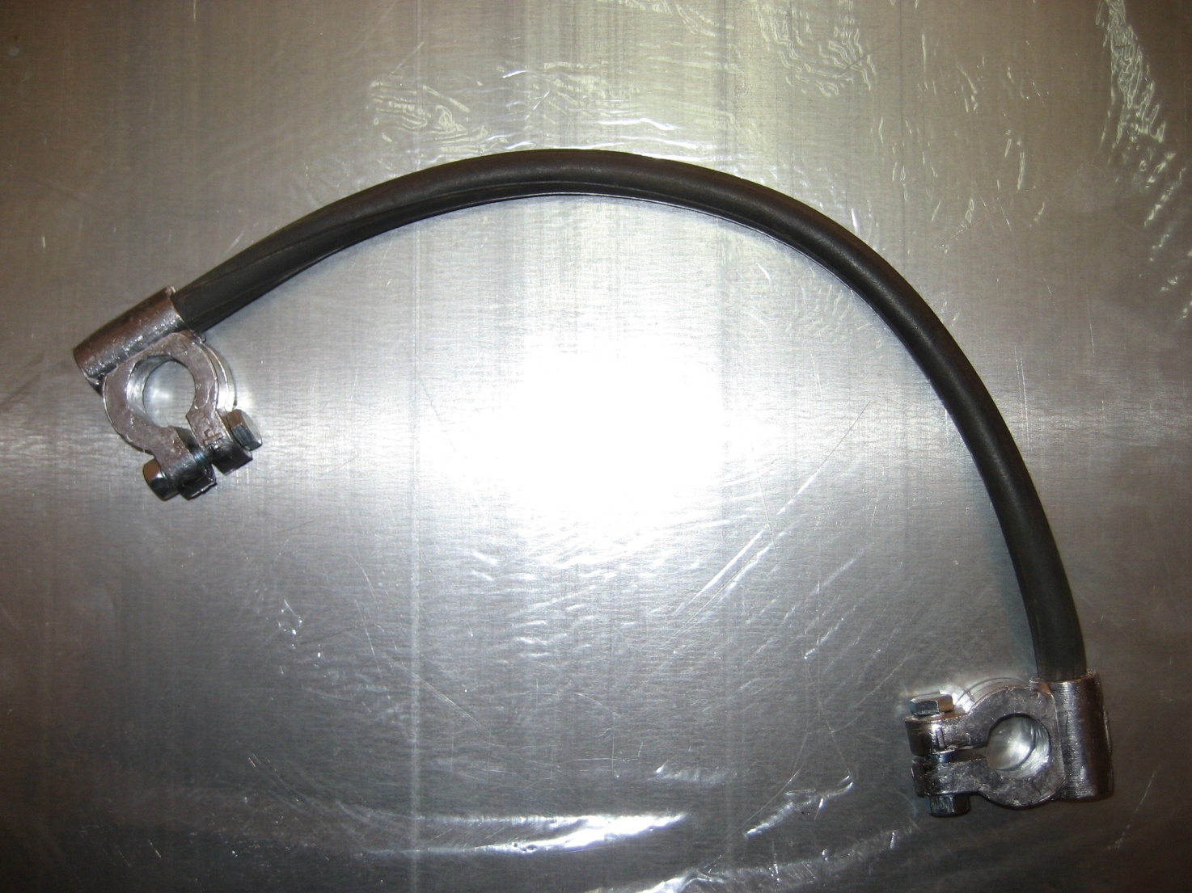

 | Перемычки сделаны из морозоустойчивого кабеля
 | с резиновой изоляцией,
 | сохраняющего прочность до - 60

